Welkom!
Bèkse WK Pool 2014
Powered by BPQ & RKVV Volharding
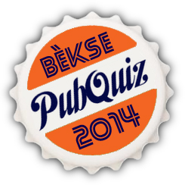

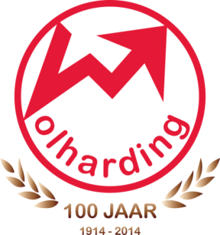

Bem vindos!

Oftewel: Welkom... bij de enige echte Bèkse WK Pool 2014!

Deze WK Pool wordt mede mogelijk gemaakt door de Bèkse PubQuiz en RKVV Volharding. Vier jaar geleden - tijdens het WK in Zuid-Afrika - was een dergelijke samenwerking er ook al. De Anjo/Volharding FIFA 2010 WK-Poule was toen goed voor bijna 100 deelnemers, en kende een zeer spannend verloop. Uiteraard hopen we dit jaar op een net zo spannende pool, en het 100-jarige Volharding verdient natuurlijk minimaal 100 deelnemers aan haar WK Pool. Doe dus mee zodat we de 100 halen, en maak het WK voor jezelf meteen extra spannend!

Alle informatie over de pool is te vinden op de volgende tabbladen. Alles spreekt (denken wij) voor zich, maar bij vragen kun je ons altijd mailen via beksewkpool@gmail.com!

Veel plezier met het WK en succes met voorspellen! Organisatie Bèkse PubQuiz (Jorrit, Rob, Sander, Tim) - Met medewerking van RKVV Volharding -

